Datos demanda diaria asado
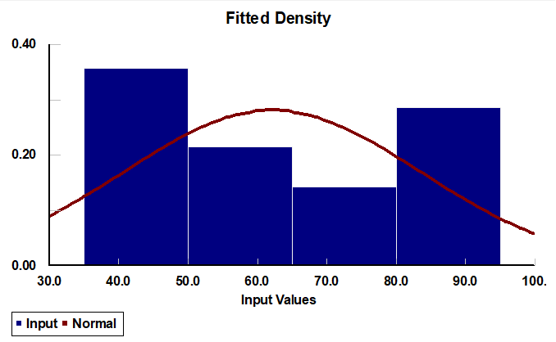
 |  |  |  |  | Alumnos: Benitez Peressi, Gonzalo Facundo;Gomez Geneiro, Maximiliano Nahuel; Retamozo Enrique, Agustín Rubén

Datos obtenidos a partir de las entrevistas realizadas:

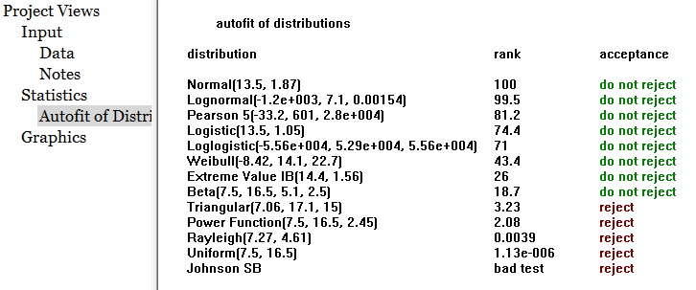
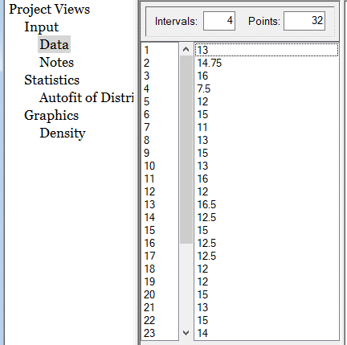
Dia de La semana | Mes | Fecha | Demanda Diaria Asado | Demora de Reposición | Rojo: Quiebre de stock de corte de asado | Demanda Lunes - Miercoles | Como se utilizo excel se usaron algunas formulas para lograr el mismo resultado que los generadores aqui mostados
 |  |  |  |  |  | 13.000
Lunes | Marzo | 1 | 13.000 |  |  | 14.750
Martes | Marzo | 2 | 14.750 |  |  | 16.000 | Generador: Lunes a Miercoles - Normal
Miércoles | Marzo | 3 | 16.000 |  |  | 7.500
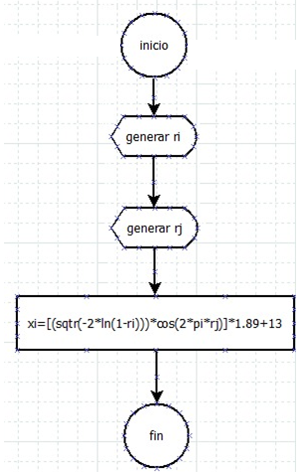
Jueves | Marzo | 4 | 36.250 |  |  | 12.000
Viernes | Marzo | 5 | 37.500 | Pedido |  | 15.000
Sábado | Marzo | 6 | 43.000 | Entrega |  | 11.000
Domingo | Marzo | 7 | 47.250 |  |  | 13.000
Lunes | Marzo | 8 | 7.500 |  |  | 15.000
Martes | Marzo | 9 | 12.000 |  |  | 13.000
Miércoles | Marzo | 10 | 15.000 |  |  | 16.000
Jueves | Marzo | 11 | 38.000 | Pedido |  | 12.000
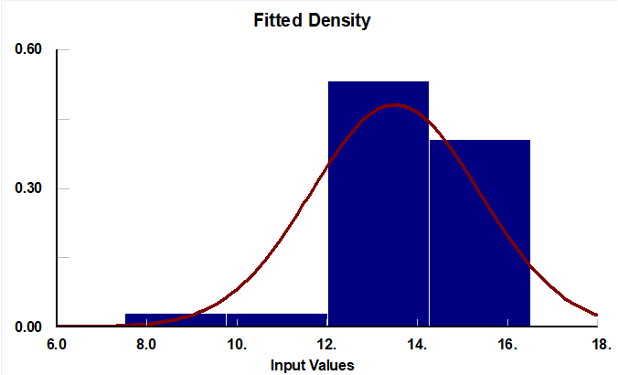
Viernes | Marzo | 12 | 37.000 | Entrega |  | 16.500
Sábado | Marzo | 13 | 38.000 |  |  | 12.500
Domingo | Marzo | 14 | 42.000 |  |  | 15.000
Lunes | Marzo | 15 | 11.000 |  |  | 12.500
Martes | Marzo | 16 | 13.000 |  |  | 12.500
Miércoles | Marzo | 17 | 15.000 |  |  | 12.000
Jueves | Marzo | 18 | 37.500 | Pedido |  | 12.000
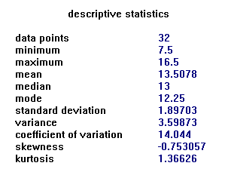
Viernes | Marzo | 19 | 49.000 | Entrega |  | 15.000
Sábado | Marzo | 20 | 42.000 |  |  | 13.000
Domingo | Marzo | 21 | 55.500 |  |  | 15.000
Lunes | Marzo | 22 | 13.000 | Pedido |  | 14.000
Martes | Marzo | 23 | 16.000 | Entrega |  | 16.500
Miércoles | Marzo | 24 | 12.000 |  |  | 13.000
Jueves | Marzo | 25 | 43.000 |  |  | 15.000
Viernes | Marzo | 26 | 58.000 |  |  | 14.500
Sábado | Marzo | 27 | 65.000 | Pedido |  | 12.000
Domingo | Marzo | 28 | 70.000 |  |  | 15.000
Lunes | Marzo | 29 | 16.500 | Entrega |  | 14.000
Martes | Marzo | 30 | 12.500 |  |  | 12.000
Miércoles | Marzo | 31 | 15.000 |  |  | 12.000
Jueves | Abril | 1 | 72.000 | Pedido
Viernes | Abril | 2 | 63.000
Sábado | Abril | 3 | 30.000 | Entrega
Domingo | Abril | 4 | 30.000
Lunes | Abril | 5 | 12.500
Martes | Abril | 6 | 12.500
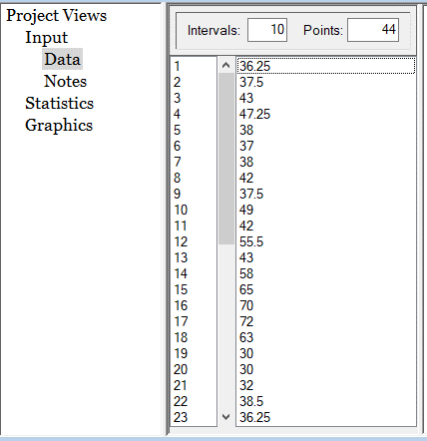
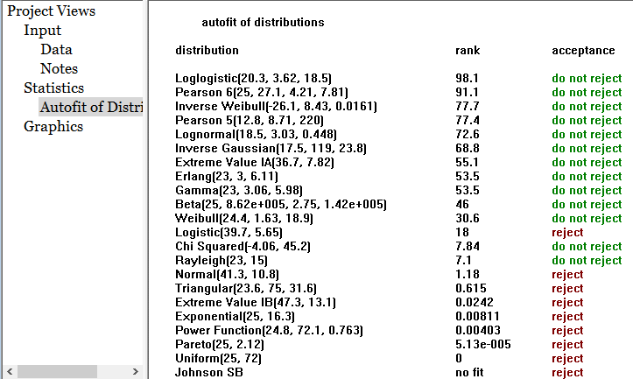
Miércoles | Abril | 7 | 12.000 |  |  | Demanda Jueves-Domingo
Jueves | Abril | 8 | 32.000 | Pedido |  | 36.250
Viernes | Abril | 9 | 38.500 | Entrega |  | 37.500
Sábado | Abril | 10 | 36.250 |  |  | 43.000
Domingo | Abril | 11 | 49.750 |  |  | 47.250
Lunes | Abril | 12 | 12.000 |  |  | 38.000
Martes | Abril | 13 | 15.000 | Pedido |  | 37.000
Miércoles | Abril | 14 | 13.000 | Entrega |  | 38.000
Jueves | Abril | 15 | 35.000 |  |  | 42.000
Viernes | Abril | 16 | 38.500 |  |  | 37.500
Sábado | Abril | 17 | 41.000 |  |  | 49.000 | Generador: Jueves a Domingo - Lognormal
Domingo | Abril | 18 | 39.500 |  |  | 42.000
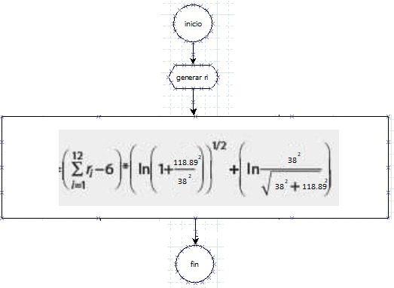
Lunes | Abril | 19 | 15.000 | Pedido |  | 55.500
Martes | Abril | 20 | 14.000 | Entrega |  | 43.000
Miércoles | Abril | 21 | 16.500 |  |  | 58.000
Jueves | Abril | 22 | 32.750 |  |  | 65.000
Viernes | Abril | 23 | 41.000 |  |  | 70.000
Sábado | Abril | 24 | 38.000 |  |  | 72.000
Domingo | Abril | 25 | 50.000 |  |  | 63.000
Lunes | Abril | 26 | 35.000 | Pedido |  | 30.000
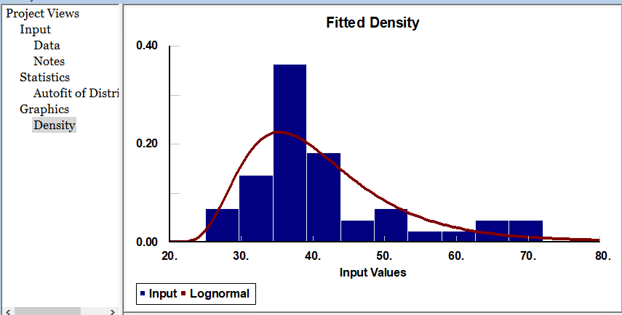
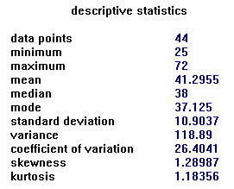
Martes | Abril | 27 | 39.000 | Entrega |  | 30.000
Miércoles | Abril | 28 | 40.500 |  |  | 32.000
Jueves | Abril | 29 | 78.000 |  |  | 38.500
Viernes | Abril | 30 | 83.750 |  |  | 36.250
Sábado | Mayo | 1 | 95.000 | Pedido |  | 49.750
Domingo | Mayo | 2 | 25.000 |  |  | 35.000
Lunes | Mayo | 3 | 13.000 | Entrega |  | 38.500
Martes | Mayo | 4 | 15.000 |  |  | 41.000
Miércoles | Mayo | 5 | 14.500 |  |  | 39.500
Jueves | Mayo | 6 | 25.000 |  |  | 32.750
Viernes | Mayo | 7 | 36.250 | Pedido |  | 41.000
Sábado | Mayo | 8 | 31.500 | Entrega |  | 38.000
Domingo | Mayo | 9 | 36.000 |  |  | 50.000
Lunes | Mayo | 10 | 12.000 |  |  | 25.000
Martes | Mayo | 11 | 15.000 |  |  | 36.250
Miércoles | Mayo | 12 | 14.000 |  |  | 31.500
Jueves | Mayo | 13 | 28.000 |  |  | 36.000
Viernes | Mayo | 14 | 35.000 |  |  | 28.000
Sábado | Mayo | 15 | 28.000 | Pedido |  | 35.000
Domingo | Mayo | 16 | 31.000 |  |  | 28.000
Lunes | Mayo | 17 | 12.000 | Entrega |  | 31.000
Martes | Mayo | 18 | 26.500 |  |  | 38.000
Miércoles | Mayo | 19 | 35.000 |  |  | 35.000
Jueves | Mayo | 20 | 43.750 |  |  | 42.000
Viernes | Mayo | 21 | 58.000 | Pedido |  | 45.000
Sábado | Mayo | 22 | 63.000 | Entrega
Domingo | Mayo | 23 | 71.000
Lunes | Mayo | 24 | 86.500
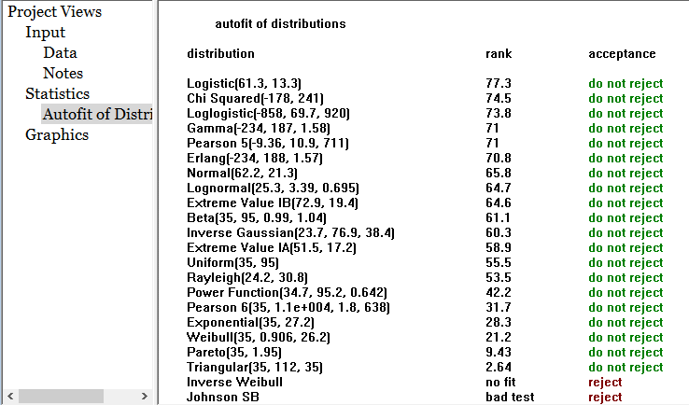
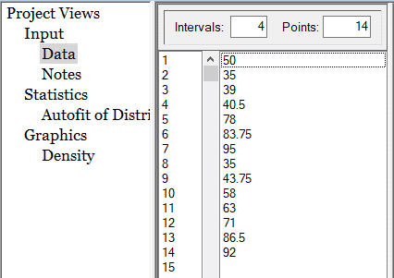
Martes | Mayo | 25 | 92.000 | Pedido |  | Demanda Especial
Miércoles | Mayo | 26 | 35.500 | Entrega |  | 50.000
Jueves | Mayo | 27 | 38.000 |  |  | 35.000
Viernes | Mayo | 28 | 35.000 |  |  | 39.000
Sábado | Mayo | 29 | 42.000 | Pedido |  | 40.500
Domingo | Mayo | 30 | 45.000 |  |  | 78.000
Lunes | Mayo | 31 | 12.000 | Entrega |  | 83.750
 |  |  |  |  |  | 95.000
 |  |  |  |  |  | 35.000 | Generador: Semana especiales ( 1 de mayo, 25 de Mayo) - Normal
 |  |  |  |  |  | 43.750
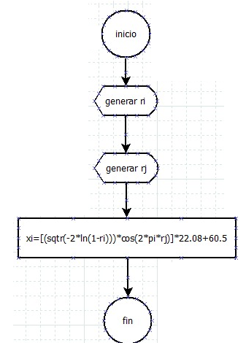
 |  |  |  |  |  | 58.000
 |  |  |  |  |  | 63.000
 |  |  |  |  |  | 71.000
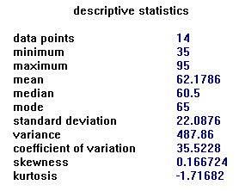
 |  |  |  |  |  | 86.500
 |  |  |  |  |  | 92.000

simulación
Anexo: Simulador y Resultados

Corte de asado

dias de simulación |  | 92 | dias

ST= Costo total de pedido |  | 1500 | $/pedido
Costo de faltante = |  | 300 | $/kg
Q=Tamaño de pedido |  | 222.5 | kg

Si alteramos el tamaño a pedir siempre se decrementa o incrementa en 44kg (cantidad de kg en 2 medias reses o 1 animal)

Punto de reorden = |  | 175 | kg
Costo de manejo de cortes de asado por kg en local |  | 3 | $

COSTO UNITARIO DE MANTENER INVENTARIO por día |  | 666.66 | $

Costo alamacenamiento x día
Condiciones iniciales y Politicas a seguir:
Se define un dia 0 para inicialiar valores iniciales y utilizar las formulas realizadas.
Se define desarrollar la simulación con Δt = 1 día

Cantidad inicial de kg de asado = |  | 222.5

Mes | Dia de la semana | dia | Entrega del proveedor (kg) | Inventario inicial | Demanda | Ventas | Inventario final | Costo del pedido | Costo de mantener el inventario | Costo total de faltante | costo total del inventario/dia | Pedido Q* realizado ? | Dias de demora en entrega | Dia de entrega | Dia con quiebre de stock

kg de asado en alamacenamiento
0 | 0 | 0 | 0 | 0 | 0 | 0 | 0 | 0 | 0 | 0 | 0 | 0 | 0 | 0 | 0
Marzo | Lunes | 1 | 0 | 223 | 16.15 | 16.15 | 206.35 | 0 | 1334.16 | 0 | 1334.16 | 0 | 0 | 0 | 0
Marzo | Martes | 2 | 0 | 206 | 13.72 | 13.72 | 192.63 | 0 | 1285.71 | 0 | 1285.71 | 0 | 0 | 0 | 0
Marzo | Miercoles | 3 | 0 | 193 | 15.59 | 15.59 | 177.03 | 0 | 1244.54 | 0 | 1244.54 | 0 | 0 | 0 | 0
Marzo | Jueves | 4 | 0 | 177 | 39.74 | 39.74 | 137.29 | 1500 | 1197.76 | 0 | 2697.76 | 1 | 0 | 5 | 0
Marzo | Viernes | 5 | 222.5 | 360 | 45.59 | 45.59 | 314.20 | 0 | 1746.04 | 0 | 1746.04 | 0 | 0 | 0 | 0
Marzo | Sabado | 6 | 0 | 314 | 38.66 | 38.66 | 275.54 | 0 | 1609.27 | 0 | 1609.27 | 0 | 0 | 0 | 0
Marzo | Domingo | 7 | 0 | 276 | 43.99 | 43.99 | 231.55 | 0 | 1493.28 | 0 | 1493.28 | 0 | 0 | 0 | 0
Marzo | Lunes | 8 | 0 | 232 | 12.22 | 12.22 | 219.33 | 0 | 1361.32 | 0 | 1361.32 | 0 | 0 | 0 | 0
Marzo | Martes | 9 | 0 | 219 | 12.85 | 12.85 | 206.48 | 0 | 1324.65 | 0 | 1324.65 | 0 | 0 | 0 | 0
Marzo | Miércoles | 10 | 0 | 206 | 13.29 | 13.29 | 193.20 | 0 | 1286.11 | 0 | 1286.11 | 0 | 0 | 0 | 0
Marzo | Jueves | 11 | 0 | 193 | 48.87 | 48.87 | 144.33 | 1500 | 1246.25 | 0 | 2746.25 | 1 | 0 | 12 | 0
Marzo | Viernes | 12 | 222.5 | 367 | 41.02 | 41.02 | 325.81 | 0 | 1767.15 | 0 | 1767.15 | 0 | 0 | 0 | 0
Marzo | Sábado | 13 | 0 | 326 | 55.01 | 55.01 | 270.80 | 0 | 1644.08 | 0 | 1644.08 | 0 | 0 | 0 | 0
Marzo | Domingo | 14 | 0 | 271 | 54.13 | 54.13 | 216.67 | 0 | 1479.05 | 0 | 1479.05 | 0 | 0 | 0 | 0
Marzo | Lunes | 15 | 0 | 217 | 13.26 | 13.26 | 203.41 | 0 | 1316.66 | 0 | 1316.66 | 0 | 0 | 0 | 0
Marzo | Martes | 16 | 0 | 203 | 11.05 | 11.05 | 192.36 | 0 | 1276.88 | 0 | 1276.88 | 0 | 0 | 0 | 0
Marzo | Miércoles | 17 | 0 | 192 | 16.72 | 16.72 | 175.64 | 0 | 1243.73 | 0 | 1243.73 | 0 | 0 | 0 | 0
Marzo | Jueves | 18 | 0 | 176 | 30.11 | 30.11 | 145.53 | 1500 | 1193.57 | 0 | 2693.57 | 1 | 0 | 19 | 0
Marzo | Viernes | 19 | 222.5 | 368 | 31.15 | 31.15 | 336.88 | 0 | 1770.74 | 0 | 1770.74 | 0 | 0 | 0 | 0
Marzo | Sábado | 20 | 0 | 337 | 52.45 | 52.45 | 284.43 | 0 | 1677.29 | 0 | 1677.29 | 0 | 0 | 0 | 0
Marzo | Domingo | 21 | 0 | 284 | 45.16 | 45.16 | 239.27 | 0 | 1519.95 | 0 | 1519.95 | 0 | 0 | 0 | 0
Marzo | Lunes | 22 | 0 | 239 | 16.32 | 16.32 | 222.94 | 0 | 1384.46 | 0 | 1384.46 | 0 | 0 | 0 | 0
Marzo | Martes | 23 | 0 | 223 | 14.49 | 14.49 | 208.45 | 0 | 1335.49 | 0 | 1335.49 | 0 | 0 | 0 | 0 |  |  |  |  |  |  |  |  |  |  |  |  |  |  |  |  |  |  |  |  |  |  |  |  | Replica | Resuldado | Cantidad dias con quiebres de stock | Variables de control
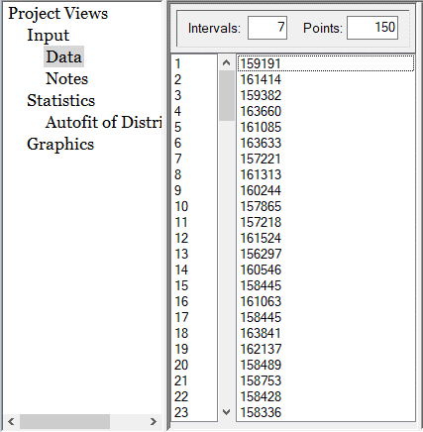
Marzo | Miércoles | 24 | 0 | 208 | 14.47 | 14.47 | 193.98 | 0 | 1292.01 | 0 | 1292.01 | 0 | 0 | 0 | 0 |  |  |  | Variables de control |  |  |  |  |  |  |  |  |  |  | Replica | Resuldado | Cantidad dias con quiebres de stock | Variables de control |  |  |  |  |  |  | 1 | 159191.28 | 0 | Cantidad a pedir = |  | 222,5 kg | 5 animales
Marzo | Jueves | 25 | 0 | 194 | 36.19 | 36.19 | 157.79 | 1500 | 1248.60 | 0 | 2748.60 | 1 | 0 | 26 | 0 | Replica | Resuldado | Cantidad dias con quiebres de stock | Cantidad a pedir = | 178 kg | 4 animales |  |  |  |  |  |  |  |  | 1 | 169282.91835 | 0 | Cantidad a pedir = |  | 266 kg | 6 animales |  |  |  | 2 | 161413.64 | 0 | Punto de reorden = |  | 175 kg
Marzo | Viernes | 26 | 222.5 | 380 | 44.15 | 44.15 | 336.14 | 0 | 1807.52 | 0 | 1807.52 | 0 | 0 | 0 | 0 | 1 | 147050.2731 | 2 | Punto de reorden = | 80 kg |  |  |  |  |  |  |  |  |  | 2 | 169597.61752 | 0 | Punto de reorden = |  | 200 kg |  |  |  |  | 3 | 159382.31 | 0
Marzo | Sábado | 27 | 0 | 336 | 43.66 | 43.66 | 292.48 | 0 | 1675.08 | 0 | 1675.08 | 0 | 0 | 0 | 0 | 2 | 138609.25323 | 1 |  |  |  |  |  |  |  |  |  |  |  | 3 | 169662.25989 | 0 |  |  |  |  |  |  |  | 4 | 163660.00 | 0
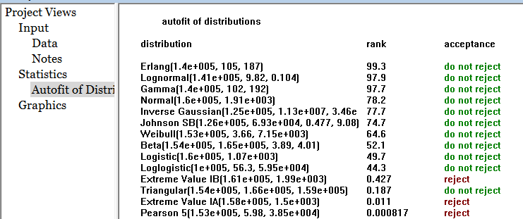
Marzo | Domingo | 28 | 0 | 292 | 62.12 | 62.12 | 230.36 | 0 | 1544.11 | 0 | 1544.11 | 0 | 0 | 0 | 0 | 3 | 129612.82783 | 0 |  |  |  |  |  |  |  |  |  |  |  | 4 | 171027.4909 | 0 |  |  |  |  |  |  |  | 5 | 161085.18 | 0
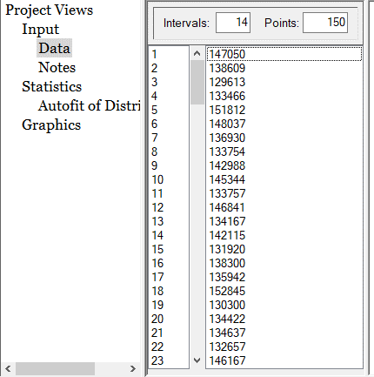
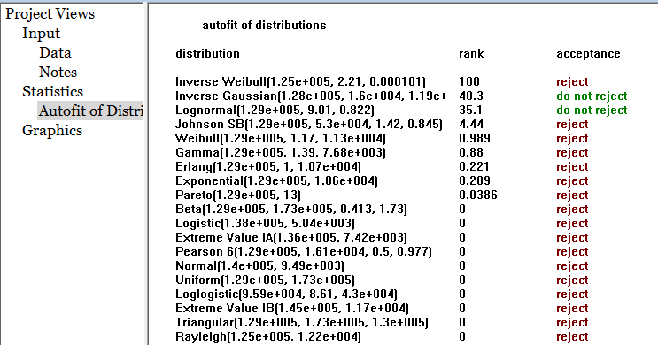
Marzo | Lunes | 29 | 0 | 230 | 15.07 | 15.07 | 215.29 | 0 | 1357.74 | 0 | 1357.74 | 0 | 0 | 0 | 0 | 4 | 133465.83755 | 0 |  |  |  |  |  |  |  |  |  |  |  | 5 | 168436.74319 | 0 |  |  |  |  |  |  |  | 6 | 163633.13 | 0
Marzo | Martes | 30 | 0 | 215 | 14.16 | 14.16 | 201.13 | 0 | 1312.54 | 0 | 1312.54 | 0 | 0 | 0 | 0 | 5 | 151811.84767 | 2 |  |  |  |  |  |  |  |  |  |  |  | 6 | 171046.96849 | 0 |  |  |  |  |  |  |  | 7 | 157221.41 | 0
Marzo | Miércoles | 31 | 0 | 201 | 14.19 | 14.19 | 186.94 | 0 | 1270.05 | 0 | 1270.05 | 0 | 0 | 0 | 0 | 6 | 148036.53355 | 2 |  |  |  |  |  |  |  |  |  |  |  | 7 | 173709.88235 | 0 |  |  |  |  |  |  |  | 8 | 161312.99 | 0
Abril | Jueves | 1 | 0 | 187 | 44.09 | 44.09 | 142.85 | 1500 | 1227.48 | 0 | 2727.48 | 1 | 0 | 2 | 0 | 7 | 136930.17435 | 1 |  |  |  |  |  |  |  |  |  |  |  | 8 | 169421.21447 | 0 |  |  |  |  |  |  |  | 9 | 160244.44 | 0
Abril | Viernes | 2 | 222.5 | 365 | 47.81 | 47.81 | 317.54 | 0 | 1762.71 | 0 | 1762.71 | 0 | 0 | 0 | 0 | 8 | 133753.83621 | 0 |  |  |  |  |  |  |  |  |  |  |  | 9 | 171538.11283 | 0 |  |  |  |  |  |  |  | 10 | 157864.58 | 0
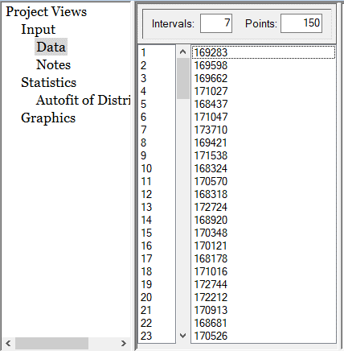
Abril | Sábado | 3 | 0 | 318 | 51.45 | 51.45 | 266.09 | 0 | 1619.27 | 0 | 1619.27 | 0 | 0 | 0 | 0 | 9 | 142988.34899 | 1 |  |  |  |  |  |  |  |  |  |  |  | 10 | 168323.83428 | 0 |  |  |  |  |  |  |  | 11 | 157217.92 | 0
Abril | Domingo | 4 | 0 | 266 | 49.93 | 49.93 | 216.16 | 0 | 1464.92 | 0 | 1464.92 | 0 | 0 | 0 | 0 | 10 | 145343.8309 | 2 |  |  |  |  |  |  |  |  |  |  |  | 11 | 170570.42877 | 0 |  |  |  |  |  |  |  | 12 | 161524.23 | 0
Abril | Lunes | 5 | 0 | 216 | 11.91 | 11.91 | 204.25 | 0 | 1315.14 | 0 | 1315.14 | 0 | 0 | 0 | 0 | 11 | 133757.25055 | 0 |  |  |  |  |  |  |  |  |  |  |  | 12 | 168318.36725 | 0 |  |  |  |  |  |  |  | 13 | 156296.68 | 0
Abril | Martes | 6 | 0 | 204 | 13.08 | 13.08 | 191.17 | 0 | 1279.41 | 0 | 1279.41 | 0 | 0 | 0 | 0 | 12 | 146840.7586 | 2 |  |  |  |  |  |  |  |  |  |  |  | 13 | 172724.31239 | 0 |  |  |  |  |  |  |  | 14 | 160545.55 | 0
Abril | Miércoles | 7 | 0 | 191 | 10.71 | 10.71 | 180.45 | 0 | 1240.16 | 0 | 1240.16 | 0 | 0 | 0 | 0 | 13 | 134166.93808 | 2 |  |  |  |  |  |  |  |  |  |  |  | 14 | 168919.63974 | 0 |  |  |  |  |  |  |  | 15 | 158445.18 | 0
Abril | Jueves | 8 | 0 | 180 | 48.14 | 48.14 | 132.31 | 1500 | 1208.02 | 0 | 2708.02 | 1 | 0 | 9 | 0 | 14 | 142115.33728 | 3 |  |  |  |  |  |  |  |  |  |  |  | 15 | 170348.37947 | 0 |  |  |  |  |  |  |  | 16 | 161063.27 | 0
Abril | Viernes | 9 | 222.5 | 355 | 32.23 | 32.23 | 322.58 | 0 | 1731.09 | 0 | 1731.09 | 0 | 0 | 0 | 0 | 15 | 131919.90888 | 0 |  |  |  |  |  |  |  |  |  |  |  | 16 | 170120.82269 | 0 |  |  |  |  |  |  |  | 17 | 158444.62 | 0
Abril | Sábado | 10 | 0 | 323 | 44.83 | 44.83 | 277.75 | 0 | 1634.40 | 0 | 1634.40 | 0 | 0 | 0 | 0 | 16 | 138299.95132 | 1 |  |  |  |  |  |  |  |  |  |  |  | 17 | 168177.55435 | 0 |  |  |  |  |  |  |  | 18 | 163841.38 | 0
Abril | Domingo | 11 | 0 | 278 | 31.73 | 31.73 | 246.01 | 0 | 1499.90 | 0 | 1499.90 | 0 | 0 | 0 | 0 | 17 | 135941.96126 | 1 |  |  |  |  |  |  |  |  |  |  |  | 18 | 171015.90917 | 0 |  |  |  |  |  |  |  | 19 | 162136.68 | 0
Abril | Lunes | 12 | 0 | 246 | 12.51 | 12.51 | 233.50 | 0 | 1404.69 | 0 | 1404.69 | 0 | 0 | 0 | 0 | 18 | 152845.11089 | 2 |  |  |  |  |  |  |  |  |  |  |  | 19 | 172744.22872 | 0 |  |  |  |  |  |  |  | 20 | 158489.40 | 0
Abril | Martes | 13 | 0 | 234 | 9.83 | 9.83 | 223.67 | 0 | 1367.16 | 0 | 1367.16 | 0 | 0 | 0 | 0 | 19 | 130300.43917 | 0 |  |  |  |  |  |  |  |  |  |  |  | 20 | 172212.08387 | 0 |  |  |  |  |  |  |  | 21 | 158752.79 | 0
Abril | Miércoles | 14 | 0 | 224 | 13.06 | 13.06 | 210.61 | 0 | 1337.66 | 0 | 1337.66 | 0 | 0 | 0 | 0 | 20 | 134422.4259 | 1 |  |  |  |  |  |  |  |  |  |  |  | 21 | 170912.91191 | 0 |  |  |  |  |  |  |  | 22 | 158428.11 | 0
Abril | Jueves | 15 | 0 | 211 | 32.77 | 32.77 | 177.84 | 0 | 1298.49 | 0 | 1298.49 | 0 | 0 | 0 | 0 | 21 | 134637.46692 | 0 |  |  |  |  |  |  |  |  |  |  |  | 22 | 168681.35834 | 0 |  |  |  |  |  |  |  | 23 | 158336.44 | 0
Abril | Viernes | 16 | 0 | 178 | 42.43 | 42.43 | 135.41 | 1500 | 1200.18 | 0 | 2700.18 | 1 | 0 | 17 | 0 | 22 | 132657.29056 | 0 |  |  |  |  |  |  |  |  |  |  |  | 23 | 170525.97122 | 0 |  |  |  |  |  |  |  | 24 | 156073.20 | 0
Abril | Sábado | 17 | 222.5 | 358 | 34.99 | 34.99 | 322.92 | 0 | 1740.39 | 0 | 1740.39 | 0 | 0 | 0 | 0 | 23 | 146166.53397 | 2 |  |  |  |  |  |  |  |  |  |  |  | 24 | 170917.50115 | 0 |  |  |  |  |  |  |  | 25 | 156628.77 | 0
Abril | Domingo | 18 | 0 | 323 | 23.82 | 23.82 | 299.10 | 0 | 1635.43 | 0 | 1635.43 | 0 | 0 | 0 | 0 | 24 | 132577.14083 | 1 |  |  |  | El conjunto de resultados de las |  |  |  | El conjunto de resultados de las |  |  |  | 25 | 171226.29898 | 0 |  |  |  |  |  |  |  | 26 | 158155.74 | 0
Abril | Lunes | 19 | 0 | 299 | 12.89 | 12.89 | 286.22 | 0 | 1563.97 | 0 | 1563.97 | 0 | 0 | 0 | 0 | 25 | 150134.0969 | 2 |  |  |  | replicas NO se ajuste a una distribucion normal |  |  |  | replicas NO se ajuste a una distribucion normal |  |  |  | 26 | 171675.89134 | 0 |  |  |  |  |  |  |  | 27 | 160138.33 | 0
Abril | Martes | 20 | 0 | 286 | 13.04 | 13.04 | 273.17 | 0 | 1525.31 | 0 | 1525.31 | 0 | 0 | 0 | 0 | 26 | 130391.1291 | 0 |  |  |  |  |  |  |  |  |  |  |  | 27 | 169726.35542 | 0 |  |  |  |  |  |  |  | 28 | 157717.08 | 0 |  |  |  |  | Como el conjunto de resultados de las replicas se ajusta a una
Abril | Miércoles | 21 | 0 | 273 | 12.98 | 12.98 | 260.19 | 0 | 1486.17 | 0 | 1486.17 | 0 | 0 | 0 | 0 | 27 | 150647.98869 | 2 |  |  |  | Formula de Intervalo de confianza ( otra dist.) |  |  |  |  |  |  |  | 28 | 170616.79552 | 0 |  |  |  |  |  |  |  | 29 | 159067.75 | 0 |  |  |  |  | distribucion normal, aplicamos la formula correspondiente.
Abril | Jueves | 22 | 0 | 260 | 31.18 | 31.18 | 229.01 | 0 | 1447.24 | 0 | 1447.24 | 0 | 0 | 0 | 0 | 28 | 137636.31595 | 1 |  |  |  |  |  |  |  |  |  |  |  | 29 | 168715.99414 | 0 |  |  |  |  |  |  |  | 30 | 158196.57 | 0
Abril | Viernes | 23 | 0 | 229 | 68.04 | 68.04 | 160.97 | 1500 | 1353.69 | 0 | 2853.69 | 1 | 0 | 24 | 0 | 29 | 135223.68808 | 0 |  |  |  |  |  |  |  |  |  |  |  | 30 | 168716.59249 | 0 |  |  |  |  |  |  |  | 31 | 159212.66 | 0 |  |  |  |  |  | Formula de Intervalo de confianza ( dist. Normal)
Abril | Sábado | 24 | 222.5 | 383 | 45.48 | 45.48 | 338.00 | 0 | 1817.08 | 0 | 1817.08 | 0 | 0 | 0 | 0 | 30 | 150410.14639 | 2 |  |  |  |  |  |  |  |  |  |  |  | 31 | 166761.5304 | 0 |  |  |  |  |  |  |  | 32 | 160638.31 | 0
Abril | Domingo | 25 | 0 | 338 | 50.36 | 50.36 | 287.63 | 0 | 1680.65 | 0 | 1680.65 | 0 | 0 | 0 | 0 | 31 | 144821.59023 | 2 |  |  |  |  |  |  |  |  |  |  |  | 32 | 169331.4995 | 0 |  |  |  |  |  |  |  | 33 | 159269.62 | 0
Abril | Lunes | 26 | 0 | 288 | 61.19 | 61.19 | 226.44 | 0 | 1529.56 | 0 | 1529.56 | 0 | 0 | 0 | 0 | 32 | 135221.12704 | 1 |  |  |  | Situacion 1 |  |  |  | Situacion 1 |  |  |  | 33 | 171526.18335 | 0 |  |  |  |  |  |  |  | 34 | 160520.03 | 0
Abril | Martes | 27 | 0 | 226 | 38.78 | 38.78 | 187.66 | 0 | 1345.98 | 0 | 1345.98 | 0 | 0 | 0 | 0 | 33 | 132754.52027 | 0 |  |  |  | r= | 150 | α= | 0.05 | r= | 150 | α= | 0.05 | 34 | 169762.46452 | 0 |  |  |  |  |  |  |  | 35 | 157514.65 | 0
Abril | Miércoles | 28 | 0 | 188 | 58.47 | 58.47 | 129.19 | 1500 | 1229.65 | 0 | 2729.65 | 1 | 0 | 29 | 0 | 34 | 151814.09961 | 2 |  |  |  | media sit. 1 = x̄ |  | 139860.37287 |  | media sit. 1 = x̄ |  | 0.95333333333 |  | 35 | 170596.96544 | 0 |  |  |  |  |  |  |  | 36 | 158676.01 | 0
Abril | Jueves | 29 | 222.5 | 352 | 56.84 | 56.84 | 294.85 | 0 | 1721.74 | 0 | 1721.74 | 0 | 0 | 0 | 0 | 35 | 133525.06066 | 0 |  |  |  | desviacion estandar = s |  | 9517.3819865 |  | desviacion estandar = s |  | 0.97165648822 |  | 36 | 172191.74981 | 0 |  |  |  |  |  |  |  | 37 | 161578.75 | 0
Abril | Viernes | 30 | 0 | 295 | 49.33 | 49.33 | 245.52 | 0 | 1551.21 | 0 | 1551.21 | 0 | 0 | 0 | 0 | 36 | 135580.35782 | 2 |  |  |  | Intervalo de | IC_SUP | 143335.629 |  | Intervalo de | IC_SUP | 1.308 |  | 37 | 170683.25541 | 0 |  |  |  |  |  |  |  | 38 | 163478.87 | 0 |  |  |  |  | Situacion 1
Mayo | Sábado | 1 | 0 | 246 | 60.98 | 60.98 | 184.54 | 0 | 1403.23 | 0 | 1403.23 | 0 | 0 | 0 | 0 | 37 | 132375.39488 | 1 |  |  |  | confianza | IC_INF | 136385.116 |  | confianza | IC_INF | 0.599 |  | 38 | 168102.66417 | 0 |  |  |  |  | Como el conjunto de resultados de las replicas se ajusta a una |  |  | 39 | 155844.85 | 0
Mayo | Domingo | 2 | 0 | 185 | 43.50 | 43.50 | 141.04 | 1500 | 1220.29 | 0 | 2720.29 | 1 | 0 | 3 | 0 | 38 | 134647.05484 | 0 |  |  |  | delta |  | 3475.2565349 |  | delta |  | 0.3547987845 |  | 39 | 170536.54239 | 0 |  |  |  |  | distribucion normal, aplicamos la formula correspondiente. |  |  | 40 | 158938.71 | 0 |  |  |  |  | r |  | 150
Mayo | Lunes | 3 | 222.5 | 364 | 14.54 | 14.54 | 349.00 | 0 | 1757.28 | 0 | 1757.28 | 0 | 0 | 0 | 0 | 39 | 137016.28893 | 0 |  |  |  |  |  |  |  |  |  |  |  | 40 | 169795.36567 | 0 |  |  |  |  |  |  |  | 41 | 158891.09 | 0 |  |  |  |  | media sit. 1 = x̄ |  | 159602.84
Mayo | Martes | 4 | 0 | 349 | 16.43 | 16.43 | 332.57 | 0 | 1713.65 | 0 | 1713.65 | 0 | 0 | 0 | 0 | 40 | 155362.10577 | 2 |  |  |  |  |  |  |  |  |  |  |  | 41 | 168953.96752 | 0 |  |  |  |  | Formula de Intervalo de confianza ( dist. Normal) |  |  | 42 | 160596.11 | 0 |  |  |  |  | desviacion estandar = s |  | 1920.3548592
Mayo | Miércoles | 5 | 0 | 333 | 13.32 | 13.32 | 319.25 | 0 | 1664.36 | 0 | 1664.36 | 0 | 0 | 0 | 0 | 41 | 140361.14273 | 1 |  |  |  |  |  |  |  |  |  |  |  | 42 | 168506.27673 | 0 |  |  |  |  |  |  |  | 43 | 153960.56 | 0 |  |  |  |  | α = |  | 0.05
Mayo | Jueves | 6 | 0 | 319 | 44.34 | 44.34 | 274.91 | 0 | 1624.40 | 0 | 1624.40 | 0 | 0 | 0 | 0 | 42 | 135298.85195 | 0 |  |  |  |  |  |  |  |  |  |  |  | 43 | 171152.11186 | 0 |  |  |  |  |  |  |  | 44 | 161084.15 | 0 |  |  |  |  | Estadistico |  | 2.0930240544
Mayo | Viernes | 7 | 0 | 275 | 38.62 | 38.62 | 236.29 | 0 | 1491.38 | 0 | 1491.38 | 0 | 0 | 0 | 0 | 43 | 153967.09553 | 2 |  |  |  |  |  |  |  |  |  |  |  | 44 | 173114.87204 | 0 |  |  |  |  | Situacion 1 |  |  | 45 | 161254.73 | 0 |  |  |  |  | Intevalo confianza |  | IC_Inf | 159274.66094
Mayo | Sábado | 8 | 0 | 236 | 42.90 | 42.90 | 193.38 | 0 | 1375.52 | 0 | 1375.52 | 0 | 0 | 0 | 0 | 44 | 156166.19659 | 3 | El coste total del funcionamiento del frigorifico con una Q= cantidad de pedido = 178kg (4 animales) y un punto de reposición=80kg, para los cortes de asado |  |  |  |  |  |  |  |  |  |  | 45 | 171052.05337 | 0 |  |  |  |  |  |  |  | 46 | 162797.62 | 0 |  |  |  |  |  |  | iC_Sup | 159931.01786
Mayo | Domingo | 9 | 0 | 193 | 35.15 | 35.15 | 158.23 | 1500 | 1246.80 | 0 | 2746.80 | 1 | 0 | 10 | 0 | 45 | 134410.99114 | 1 | esta dentro del intervalo de confianza que va desde 136385,116 $ hasta 143335,629 $ pesos, producientdose una cantidad de dias con quiebre de stock que van desde 0,599 dias (1 dIa) hasta los 1,308 dias ( 2 dias). Considero que el rango del intervalo de |  |  |  |  |  |  |  |  |  |  | 46 | 172373.26455 | 0 |  |  |  |  | r | 150 |  | 47 | 159735.04 | 0 |  |  |  |  | Delta |  | 328.17846452
Mayo | Lunes | 10 | 222.5 | 381 | 14.76 | 14.76 | 365.97 | 0 | 1808.84 | 0 | 1808.84 | 0 | 0 | 0 | 0 | 46 | 135755.45256 | 0 | confianza es un resultado lo suficientemente acotado para servirle al cliente para tomar una decisión, adviertiendole que el nivel de aceptación es del 95% |  |  |  |  |  |  |  |  |  |  | 47 | 167610.8793 | 0 |  |  |  |  | media sit. 1 = x̄ | 169938.82 |  | 48 | 159392.27 | 0
Mayo | Martes | 11 | 0 | 366 | 13.89 | 13.89 | 352.08 | 0 | 1764.57 | 0 | 1764.57 | 0 | 0 | 0 | 0 | 47 | 134681.50874 | 0 | (pueden existir situaciones --> 5% error en las las cuales los costos totales del funcionamiento del inventario puedan ser mucho mas grandes o mas pequeños que el |  |  |  |  |  |  |  |  |  |  | 48 | 171307.09211 | 0 |  |  |  |  | desviacion estandar = s | 1586.8567746 |  | 49 | 159411.86 | 0
Mayo | Miércoles | 12 | 0 | 352 | 11.75 | 11.75 | 340.33 | 0 | 1722.89 | 0 | 1722.89 | 0 | 0 | 0 | 0 | 48 | 161689.65332 | 2 | intervalo de confiaza obtenido) |  |  |  |  |  |  |  |  |  |  | 49 | 169997.84202 | 0 |  |  |  |  | α = | 0.05 |  | 50 | 157778.20 | 0
Mayo | Jueves | 13 | 0 | 340 | 31.64 | 31.64 | 308.69 | 0 | 1687.65 | 0 | 1687.65 | 0 | 0 | 0 | 0 | 49 | 131715.37022 | 1 |  |  |  |  |  |  |  |  |  |  |  | 50 | 169979.30111 | 0 |  |  |  |  | Estadistico | 2.0930240544 |  | 51 | 159023.54 | 0
Mayo | Viernes | 14 | 0 | 309 | 48.76 | 48.76 | 259.93 | 0 | 1592.74 | 0 | 1592.74 | 0 | 0 | 0 | 0 | 50 | 156198.37647 | 4 |  |  |  |  |  |  |  |  |  |  |  | 51 | 171308.49494 | 0 |  |  |  |  | Intevalo confianza | IC_Inf | 169667.63612 | 52 | 159579.56 | 0
Mayo | Sábado | 15 | 0 | 260 | 30.02 | 30.02 | 229.91 | 0 | 1446.46 | 0 | 1446.46 | 0 | 0 | 0 | 0 | 51 | 135443.74225 | 0 |  |  |  |  |  |  |  |  |  |  |  | 52 | 168627.58298 | 0 |  |  |  |  |  | iC_Sup | 170210.00694 | 53 | 159952.41 | 0
Mayo | Domingo | 16 | 0 | 230 | 41.06 | 41.06 | 188.85 | 0 | 1356.40 | 0 | 1356.40 | 0 | 0 | 0 | 0 | 52 | 138809.81774 | 1 |  |  |  |  |  |  |  |  |  |  |  | 53 | 169522.58706 | 0 |  |  |  |  | Delta | 271.18540993 |  | 54 | 157209.14 | 0
Mayo | Lunes | 17 | 0 | 189 | 11.82 | 11.82 | 177.03 | 0 | 1233.21 | 0 | 1233.21 | 0 | 0 | 0 | 0 | 53 | 133266.52243 | 0 |  |  |  |  |  |  |  |  |  |  |  | 54 | 169201.52349 | 0 |  |  |  |  |  |  |  | 55 | 161255.51 | 0
Mayo | Martes | 18 | 0 | 177 | 13.69 | 13.69 | 163.34 | 1500 | 1197.75 | 0 | 2697.75 | 1 | 0 | 19 | 0 | 54 | 133189.70444 | 0 |  |  |  |  |  |  |  |  |  |  |  | 55 | 171734.68493 | 0 |  |  |  |  |  |  |  | 56 | 157494.54 | 0
Mayo | Miércoles | 19 | 222.5 | 386 | 55.31 | 55.31 | 330.53 | 0 | 1824.19 | 0 | 1824.19 | 0 | 0 | 0 | 0 | 55 | 135337.12923 | 0 |  |  |  |  |  |  |  |  |  |  |  | 56 | 171018.67297 | 0 |  |  |  |  |  |  |  | 57 | 158452.28 | 0 |  | El coste total del funcionamiento del frigorifico con una Q= cantidad de pedido = 222,5kg (5 animales) y un punto de reposición=175kg, para los cortes de asado
Mayo | Jueves | 20 | 0 | 331 | 84.10 | 84.10 | 246.43 | 0 | 1658.24 | 0 | 1658.24 | 0 | 0 | 0 | 0 | 56 | 134081.54468 | 1 |  |  |  |  |  |  |  |  |  |  |  | 57 | 169971.92345 | 0 |  | El coste total del funcionamiento del frigorifico con una Q= cantidad de pedido =266kg (6 animales) y un punto de reposición=200kg, para los cortes de asado |  |  |  |  |  | 58 | 158666.58 | 0 |  | esta dentro del intervalo de confianza que va desde 159274,661 $ hasta 159931,018 $, sin registrarse ningun dia con quiebre de stock . Considero que el rango del intervalo de
Mayo | Viernes | 21 | 0 | 246 | 86.38 | 86.38 | 160.05 | 1500 | 1405.95 | 0 | 2905.95 | 1 | 0 | 22 | 0 | 57 | 132698.37813 | 0 |  |  |  |  |  |  |  |  |  |  |  | 58 | 167196.61586 | 0 |  | esta dentro del intervalo de confianza que va desde 169667,63 $ hasta 170210,260 $, sin registrar ningun quiebre de stock en las replicas realizadas. Considero que el rango del intervalo de |  |  |  |  |  | 59 | 159397.78 | 0 |  | confianza es un resultado lo suficientemente acotado para servirle al cliente para tomar una decisión, adviertiendole que el nivel de aceptación es del 95%
Mayo | Sábado | 22 | 222.5 | 383 | 16.66 | 16.66 | 365.90 | 0 | 1814.32 | 0 | 1814.32 | 0 | 0 | 0 | 0 | 58 | 147933.94423 | 2 |  |  |  |  |  |  |  |  |  |  |  | 59 | 170592.32356 | 0 |  | confianza es un resultado lo suficientemente acotado para servirle al cliente para tomar una decisión, adviertiendole que el nivel de aceptación es del 95% |  |  |  |  |  | 60 | 160748.76 | 0 |  | (pueden existir situaciones --> 5% error en las las cuales los costos totales del funcionamiento del inventario puedan ser mucho mas grandes o mas pequeños que el
Mayo | Domingo | 23 | 0 | 366 | 70.05 | 70.05 | 295.84 | 0 | 1764.35 | 0 | 1764.35 | 0 | 0 | 0 | 0 | 59 | 143518.61665 | 1 |  |  |  |  |  |  |  |  |  |  |  | 60 | 170582.34548 | 0 |  | (pueden existir situaciones --> 5% error en las las cuales los costos totales del funcionamiento del inventario puedan ser mucho mas grandes o mas pequeños que el |  |  |  |  |  | 61 | 161065.64 | 0 |  | intervalo de confiaza obtenido)
Mayo | Lunes | 24 | 0 | 296 | 89.52 | 89.52 | 206.33 | 0 | 1554.19 | 0 | 1554.19 | 0 | 0 | 0 | 0 | 60 | 137828.52178 | 1 |  |  |  |  |  |  |  |  |  |  |  | 61 | 169255.79479 | 0 |  | intervalo de confiaza obtenido) |  |  |  |  |  | 62 | 165421.61 | 0
Mayo | Martes | 25 | 0 | 206 | 63.05 | 63.05 | 143.28 | 1500 | 1285.64 | 0 | 2785.64 | 1 | 0 | 27 | 0 | 61 | 150465.56698 | 2 |  |  |  |  |  |  |  |  |  |  |  | 62 | 170714.46169 | 0 |  |  |  |  |  |  |  | 63 | 160854.91 | 0
Mayo | Miércoles | 26 | 0 | 143 | 13.93 | 13.93 | 129.35 | 0 | 1096.50 | 0 | 1096.50 | 1 | 0 | 27 | 0 | 62 | 130242.31079 | 0 |  |  |  |  |  |  |  |  |  |  |  | 63 | 171411.34138 | 0 |  |  |  |  |  |  |  | 64 | 157068.93 | 0
Mayo | Jueves | 27 | 222.5 | 352 | 34.12 | 34.12 | 317.73 | 0 | 1722.21 | 0 | 1722.21 | 0 | 0 | 0 | 0 | 63 | 145142.71782 | 2 |  |  |  |  |  |  |  |  |  |  |  | 64 | 171618.76075 | 0 |  |  |  |  |  |  |  | 65 | 160345.36 | 0
Mayo | Viernes | 28 | 0 | 318 | 30.25 | 30.25 | 287.48 | 0 | 1619.86 | 0 | 1619.86 | 0 | 0 | 0 | 0 | 64 | 136954.2285 | 0 |  |  |  |  |  |  |  |  |  |  |  | 65 | 169892.01907 | 0 |  |  |  |  |  |  |  | 66 | 161600.56 | 0
Mayo | Sábado | 29 | 0 | 287 | 49.12 | 49.12 | 238.36 | 0 | 1529.10 | 0 | 1529.10 | 0 | 0 | 0 | 0 | 65 | 132503.14019 | 0 |  |  |  |  |  |  |  |  |  |  |  | 66 | 168856.67544 | 0 |  |  |  |  |  |  |  | 67 | 161133.23 | 0
Mayo | Domingo | 30 | 0 | 238 | 51.25 | 51.25 | 187.11 | 0 | 1381.73 | 0 | 1381.73 | 0 | 0 | 0 | 0 | 66 | 133296.406 | 0 |  |  |  |  |  |  |  |  |  |  |  | 67 | 171191.62298 | 0 |  |  |  |  |  |  |  | 68 | 159412.58 | 0
Mayo | Lunes | 31 | 0 | 187 | 16.02 | 16.02 | 171.09 | 1500 | 1228.00 | 0 | 2728.00 | 1 | 0 | 32 | 0 | 67 | 129217.2233 | 0 |  |  |  |  |  |  |  |  |  |  |  | 68 | 172077.2622 | 0 |  |  |  |  |  |  |  | 69 | 162546.53 | 0
 |  |  |  |  |  |  |  |  | Costo total tres meses de inventario: |  | 158156.24 | 0 | Total dias de quibre stock |  | 0 | 68 | 134137.03784 | 1 |  |  |  |  |  |  |  |  |  |  |  | 69 | 170507.75679 | 0 |  |  |  |  |  |  |  | 70 | 158716.90 | 0
 |  |  |  |  |  |  |  |  |  |  |  |  |  |  |  | 69 | 133742.14886 | 0 |  |  |  |  |  |  |  |  |  |  |  | 70 | 170812.98185 | 0 |  |  |  |  |  |  |  | 71 | 161239.18 | 0
 |  |  |  |  |  |  |  |  |  |  |  |  |  |  |  | 70 | 133179.5481 | 0 |  |  |  |  |  |  |  |  |  |  |  | 71 | 171016.58779 | 0 |  |  |  |  |  |  |  | 72 | 159565.58 | 0
 |  |  |  |  |  |  |  |  |  |  |  |  |  |  |  | 71 | 137473.27779 | 1 |  |  |  |  |  |  |  |  |  |  |  | 72 | 166987.5534 | 0 |  |  |  |  |  |  |  | 73 | 158624.22 | 0
 |  |  |  |  |  |  |  |  |  |  |  |  |  |  |  | 72 | 133476.19703 | 0 |  |  |  |  |  |  |  |  |  |  |  | 73 | 170987.05798 | 0 |  |  |  |  |  |  |  | 74 | 160250.19 | 0
 |  |  |  |  |  |  |  |  |  |  |  |  |  |  |  | 73 | 138697.17805 | 1 |  |  |  |  |  |  |  |  |  |  |  | 74 | 169307.40527 | 0 |  |  |  |  |  |  |  | 75 | 161305.95 | 0
 |  |  |  |  |  |  |  |  |  |  |  |  |  |  |  | 74 | 146317.48787 | 2 |  |  |  |  |  |  |  |  |  |  |  | 75 | 171108.44246 | 0 |  |  |  |  |  |  |  | 76 | 158435.21 | 0
 |  |  |  |  |  |  |  |  |  |  |  |  |  |  |  | 75 | 151703.75487 | 2 |  |  |  |  |  |  |  |  |  |  |  | 76 | 168465.79866 | 0 |  |  |  |  |  |  |  | 77 | 156223.75 | 0
 |  |  |  |  |  |  |  |  |  |  |  |  |  |  |  | 76 | 134916.92365 | 1 |  |  |  |  |  |  |  |  |  |  |  | 77 | 169696.6748 | 0 |  |  |  |  |  |  |  | 78 | 161341.51 | 0
 |  |  |  |  |  |  |  |  |  |  |  |  |  |  |  | 77 | 164069.91627 | 2 |  |  |  |  |  |  |  |  |  |  |  | 78 | 168222.97425 | 0 |  |  |  |  |  |  |  | 79 | 158622.97 | 0
 |  |  |  |  |  |  |  |  |  |  |  |  |  |  |  | 78 | 139384.36537 | 1 |  |  |  |  |  |  |  |  |  |  |  | 79 | 166334.61725 | 0 |  |  |  |  |  |  |  | 80 | 162037.53 | 0
 |  |  |  |  |  |  |  |  |  |  |  |  |  |  |  | 79 | 135506.13329 | 0 |  |  |  |  |  |  |  |  |  |  |  | 80 | 170508.82554 | 0 |  |  |  |  |  |  |  | 81 | 161027.62 | 0
 |  |  |  |  |  |  |  |  |  |  |  |  |  |  |  | 80 | 133458.86427 | 0 |  |  |  |  |  |  |  |  |  |  |  | 81 | 168625.22636 | 0 |  |  |  |  |  |  |  | 82 | 158278.35 | 0
 |  |  |  |  |  |  |  |  |  |  |  |  |  |  |  | 81 | 134432.40929 | 0 |  |  |  |  |  |  |  |  |  |  |  | 82 | 170794.04421 | 0 |  |  |  |  |  |  |  | 83 | 159896.99 | 0
 |  |  |  |  |  |  |  |  |  |  |  |  |  |  |  | 82 | 146458.24036 | 2 |  |  |  |  |  |  |  |  |  |  |  | 83 | 170346.52023 | 0 |  |  |  |  |  |  |  | 84 | 158182.09 | 0
 |  |  |  |  |  |  |  |  |  |  |  |  |  |  |  | 83 | 161156.47756 | 2 |  |  |  |  |  |  |  |  |  |  |  | 84 | 165759.82582 | 0 |  |  |  |  |  |  |  | 85 | 158285.13 | 0
 |  |  |  |  |  |  |  |  |  |  |  |  |  |  |  | 84 | 172718.26639 | 2 |  |  |  |  |  |  |  |  |  |  |  | 85 | 169528.34955 | 0 |  |  |  |  |  |  |  | 86 | 159922.96 | 0
 |  |  |  |  |  |  |  |  |  |  |  |  |  |  |  | 85 | 133669.65033 | 0 |  |  |  |  |  |  |  |  |  |  |  | 86 | 169402.89238 | 0 |  |  |  |  |  |  |  | 87 | 158332.78 | 0
 |  |  |  |  |  |  |  |  |  |  |  |  |  |  |  | 86 | 141896.35578 | 1 |  |  |  |  |  |  |  |  |  |  |  | 87 | 170455.36735 | 0 |  |  |  |  |  |  |  | 88 | 161133.39 | 0
 |  |  |  |  |  |  |  |  |  |  |  |  |  |  |  | 87 | 136056.06046 | 0 |  |  |  |  |  |  |  |  |  |  |  | 88 | 171918.18183 | 0 |  |  |  |  |  |  |  | 89 | 163329.28 | 0
 |  |  |  |  |  |  |  |  |  |  |  |  |  |  |  | 88 | 130593.22781 | 0 |  |  |  |  |  |  |  |  |  |  |  | 89 | 169860.99032 | 0 |  |  |  |  |  |  |  | 90 | 158533.67 | 0
 |  |  |  |  |  |  |  |  |  |  |  |  |  |  |  | 89 | 133328.67791 | 0 |  |  |  |  |  |  |  |  |  |  |  | 90 | 168980.90311 | 0 |  |  |  |  |  |  |  | 91 | 161530.62 | 0
 |  |  |  |  |  |  |  |  |  |  |  |  |  |  |  | 90 | 134249.92344 | 0 |  |  |  |  |  |  |  |  |  |  |  | 91 | 170319.60543 | 0 |  |  |  |  |  |  |  | 92 | 160563.13 | 0
 |  |  |  |  |  |  |  |  |  |  |  |  |  |  |  | 91 | 130917.52158 | 0 |  |  |  |  |  |  |  |  |  |  |  | 92 | 168059.85669 | 0 |  |  |  |  |  |  |  | 93 | 160257.19 | 0
 |  |  |  |  |  |  |  |  |  |  |  |  |  |  |  | 92 | 139890.3437 | 1 |  |  |  |  |  |  |  |  |  |  |  | 93 | 172466.95311 | 0 |  |  |  |  |  |  |  | 94 | 160016.32 | 0
 |  |  |  |  |  |  |  |  |  |  |  |  |  |  |  | 93 | 141674.30664 | 1 |  |  |  |  |  |  |  |  |  |  |  | 94 | 169451.51507 | 0 |  |  |  |  |  |  |  | 95 | 160727.07 | 0
 |  |  |  |  |  |  |  |  |  |  |  |  |  |  |  | 94 | 132587.22569 | 0 |  |  |  |  |  |  |  |  |  |  |  | 95 | 167930.15116 | 0 |  |  |  |  |  |  |  | 96 | 157801.62 | 0
 |  |  |  |  |  |  |  |  |  |  |  |  |  |  |  | 95 | 132012.35768 | 0 |  |  |  |  |  |  |  |  |  |  |  | 96 | 170889.25147 | 0 |  |  |  |  |  |  |  | 97 | 159263.37 | 0
 |  |  |  |  |  |  |  |  |  |  |  |  |  |  |  | 96 | 132389.47897 | 0 |  |  |  |  |  |  |  |  |  |  |  | 97 | 167973.12613 | 0 |  |  |  |  |  |  |  | 98 | 162082.19 | 0
 |  |  |  |  |  |  |  |  |  |  |  |  |  |  |  | 97 | 133367.54052 | 0 |  |  |  |  |  |  |  |  |  |  |  | 98 | 167802.70362 | 0 |  |  |  |  |  |  |  | 99 | 158305.98 | 0
 |  |  |  |  |  |  |  |  |  |  |  |  |  |  |  | 98 | 134512.09569 | 0 |  |  |  |  |  |  |  |  |  |  |  | 99 | 168655.1068 | 0 |  |  |  |  |  |  |  | 100 | 162116.45 | 0
 |  |  |  |  |  |  |  |  |  |  |  |  |  |  |  | 99 | 133104.13013 | 0 |  |  |  |  |  |  |  |  |  |  |  | 100 | 170664.79946 | 0 |  |  |  |  |  |  |  | 101 | 157010.13 | 0
 |  |  |  |  |  |  |  |  |  |  |  |  |  |  |  | 100 | 142516.41419 | 2 |  |  |  |  |  |  |  |  |  |  |  | 101 | 170392.3162 | 0 |  |  |  |  |  |  |  | 102 | 159186.51 | 0
 |  |  |  |  |  |  |  |  |  |  |  |  |  |  |  | 101 | 134978.81958 | 0 |  |  |  |  |  |  |  |  |  |  |  | 102 | 169347.64325 | 0 |  |  |  |  |  |  |  | 103 | 160824.82 | 0
 |  |  |  |  |  |  |  |  |  |  |  |  |  |  |  | 102 | 135631.5269 | 1 |  |  |  |  |  |  |  |  |  |  |  | 103 | 171067.10615 | 0 |  |  |  |  |  |  |  | 104 | 158645.80 | 0
 |  |  |  |  |  |  |  |  |  |  |  |  |  |  |  | 103 | 133321.65973 | 0 |  |  |  |  |  |  |  |  |  |  |  | 104 | 170961.47591 | 0 |  |  |  |  |  |  |  | 105 | 161138.36 | 0
 |  |  |  |  |  |  |  |  |  |  |  |  |  |  |  | 104 | 132677.06371 | 1 |  |  |  |  |  |  |  |  |  |  |  | 105 | 169188.66318 | 0 |  |  |  |  |  |  |  | 106 | 158461.32 | 0
 |  |  |  |  |  |  |  |  |  |  |  |  |  |  |  | 105 | 153055.30965 | 2 |  |  |  |  |  |  |  |  |  |  |  | 106 | 169948.44114 | 0 |  |  |  |  |  |  |  | 107 | 158715.82 | 0
 |  |  |  |  |  |  |  |  |  |  |  |  |  |  |  | 106 | 144572.72669 | 2 |  |  |  |  |  |  |  |  |  |  |  | 107 | 167981.28306 | 0 |  |  |  |  |  |  |  | 108 | 158136.01 | 0
 |  |  |  |  |  |  |  |  |  |  |  |  |  |  |  | 107 | 134854.73094 | 0 |  |  |  |  |  |  |  |  |  |  |  | 108 | 172543.38848 | 0 |  |  |  |  |  |  |  | 109 | 157255.31 | 0
 |  |  |  |  |  |  |  |  |  |  |  |  |  |  |  | 108 | 140362.65114 | 2 |  |  |  |  |  |  |  |  |  |  |  | 109 | 169128.15988 | 0 |  |  |  |  |  |  |  | 110 | 158426.59 | 0
 |  |  |  |  |  |  |  |  |  |  |  |  |  |  |  | 109 | 133667.56152 | 0 |  |  |  |  |  |  |  |  |  |  |  | 110 | 170862.91207 | 0 |  |  |  |  |  |  |  | 111 | 160017.40 | 0
 |  |  |  |  |  |  |  |  |  |  |  |  |  |  |  | 110 | 134054.26705 | 0 |  |  |  |  |  |  |  |  |  |  |  | 111 | 171117.26915 | 0 |  |  |  |  |  |  |  | 112 | 155307.80 | 0
 |  |  |  |  |  |  |  |  |  |  |  |  |  |  |  | 111 | 132839.52395 | 0 |  |  |  |  |  |  |  |  |  |  |  | 112 | 171689.86125 | 0 |  |  |  |  |  |  |  | 113 | 159746.24 | 0
 |  |  |  |  |  |  |  |  |  |  |  |  |  |  |  | 112 | 134253.05163 | 0 |  |  |  |  |  |  |  |  |  |  |  | 113 | 170185.13532 | 0 |  |  |  |  |  |  |  | 114 | 159723.24 | 0
 |  |  |  |  |  |  |  |  |  |  |  |  |  |  |  | 113 | 133008.62974 | 1 |  |  |  |  |  |  |  |  |  |  |  | 114 | 167218.03656 | 0 |  |  |  |  |  |  |  | 115 | 157172.37 | 0
 |  |  |  |  |  |  |  |  |  |  |  |  |  |  |  | 114 | 135672.02726 | 0 |  |  |  |  |  |  |  |  |  |  |  | 115 | 171079.89691 | 0 |  |  |  |  |  |  |  | 116 | 163267.04 | 0
 |  |  |  |  |  |  |  |  |  |  |  |  |  |  |  | 115 | 134891.95859 | 1 |  |  |  |  |  |  |  |  |  |  |  | 116 | 167792.06456 | 0 |  |  |  |  |  |  |  | 117 | 158764.17 | 0
 |  |  |  |  |  |  |  |  |  |  |  |  |  |  |  | 116 | 146813.58029 | 2 |  |  |  |  |  |  |  |  |  |  |  | 117 | 173966.31964 | 0 |  |  |  |  |  |  |  | 118 | 160164.83 | 0
 |  |  |  |  |  |  |  |  |  |  |  |  |  |  |  | 117 | 133839.85556 | 1 |  |  |  |  |  |  |  |  |  |  |  | 118 | 167500.92765 | 0 |  |  |  |  |  |  |  | 119 | 159469.36 | 0
 |  |  |  |  |  |  |  |  |  |  |  |  |  |  |  | 118 | 133327.84449 | 0 |  |  |  |  |  |  |  |  |  |  |  | 119 | 170621.65383 | 0 |  |  |  |  |  |  |  | 120 | 159049.60 | 0
 |  |  |  |  |  |  |  |  |  |  |  |  |  |  |  | 119 | 138907.08403 | 1 |  |  |  |  |  |  |  |  |  |  |  | 120 | 169821.23723 | 0 |  |  |  |  |  |  |  | 121 | 159704.45 | 0
 |  |  |  |  |  |  |  |  |  |  |  |  |  |  |  | 120 | 139219.87028 | 1 |  |  |  |  |  |  |  |  |  |  |  | 121 | 170273.03001 | 0 |  |  |  |  |  |  |  | 122 | 158949.56 | 0
 |  |  |  |  |  |  |  |  |  |  |  |  |  |  |  | 121 | 132795.93789 | 1 |  |  |  |  |  |  |  |  |  |  |  | 122 | 168267.64471 | 0 |  |  |  |  |  |  |  | 123 | 157641.13 | 0
 |  |  |  |  |  |  |  |  |  |  |  |  |  |  |  | 122 | 169621.47758 | 4 |  |  |  |  |  |  |  |  |  |  |  | 123 | 168343.65862 | 0 |  |  |  |  |  |  |  | 124 | 157286.44 | 0
 |  |  |  |  |  |  |  |  |  |  |  |  |  |  |  | 123 | 164894.17798 | 2 |  |  |  |  |  |  |  |  |  |  |  | 124 | 171284.68831 | 0 |  |  |  |  |  |  |  | 125 | 158632.75 | 0
 |  |  |  |  |  |  |  |  |  |  |  |  |  |  |  | 124 | 132933.25537 | 1 |  |  |  |  |  |  |  |  |  |  |  | 125 | 170213.49945 | 0 |  |  |  |  |  |  |  | 126 | 160152.24 | 0
 |  |  |  |  |  |  |  |  |  |  |  |  |  |  |  | 125 | 158026.87991 | 2 |  |  |  |  |  |  |  |  |  |  |  | 126 | 169973.52 | 0 |  |  |  |  |  |  |  | 127 | 159352.91 | 0
 |  |  |  |  |  |  |  |  |  |  |  |  |  |  |  | 126 | 130122.5558 | 0 |  |  |  |  |  |  |  |  |  |  |  | 127 | 169032.13589 | 0 |  |  |  |  |  |  |  | 128 | 161013.98 | 0
 |  |  |  |  |  |  |  |  |  |  |  |  |  |  |  | 127 | 131364.20083 | 1 |  |  |  |  |  |  |  |  |  |  |  | 128 | 172842.9325 | 0 |  |  |  |  |  |  |  | 129 | 158418.88 | 0
 |  |  |  |  |  |  |  |  |  |  |  |  |  |  |  | 128 | 130855.46653 | 0 |  |  |  |  |  |  |  |  |  |  |  | 129 | 169937.39446 | 0 |  |  |  |  |  |  |  | 130 | 157928.40 | 0
 |  |  |  |  |  |  |  |  |  |  |  |  |  |  |  | 129 | 158208.66373 | 2 |  |  |  |  |  |  |  |  |  |  |  | 130 | 169534.52523 | 0 |  |  |  |  |  |  |  | 131 | 162223.12 | 0
 |  |  |  |  |  |  |  |  |  |  |  |  |  |  |  | 130 | 134183.5921 | 0 |  |  |  |  |  |  |  |  |  |  |  | 131 | 167609.23836 | 0 |  |  |  |  |  |  |  | 132 | 160551.02 | 0
 |  |  |  |  |  |  |  |  |  |  |  |  |  |  |  | 131 | 130156.32953 | 0 |  |  |  |  |  |  |  |  |  |  |  | 132 | 165937.58369 | 0 |  |  |  |  |  |  |  | 133 | 157339.34 | 0
 |  |  |  |  |  |  |  |  |  |  |  |  |  |  |  | 132 | 147720.17063 | 2 |  |  |  |  |  |  |  |  |  |  |  | 133 | 173669.04212 | 0 |  |  |  |  |  |  |  | 134 | 159402.37 | 0
 |  |  |  |  |  |  |  |  |  |  |  |  |  |  |  | 133 | 132811.12652 | 0 |  |  |  |  |  |  |  |  |  |  |  | 134 | 170868.1507 | 0 |  |  |  |  |  |  |  | 135 | 159802.05 | 0
 |  |  |  |  |  |  |  |  |  |  |  |  |  |  |  | 134 | 152863.85876 | 3 |  |  |  |  |  |  |  |  |  |  |  | 135 | 170706.99887 | 0 |  |  |  |  |  |  |  | 136 | 159858.76 | 0
 |  |  |  |  |  |  |  |  |  |  |  |  |  |  |  | 135 | 163779.41303 | 3 |  |  |  |  |  |  |  |  |  |  |  | 136 | 169799.19278 | 0 |  |  |  |  |  |  |  | 137 | 160089.22 | 0
 |  |  |  |  |  |  |  |  |  |  |  |  |  |  |  | 136 | 157434.33773 | 3 |  |  |  |  |  |  |  |  |  |  |  | 137 | 169268.31465 | 0 |  |  |  |  |  |  |  | 138 | 157139.96 | 0
 |  |  |  |  |  |  |  |  |  |  |  |  |  |  |  | 137 | 140758.54934 | 2 |  |  |  |  |  |  |  |  |  |  |  | 138 | 167980.32621 | 0 |  |  |  |  |  |  |  | 139 | 162663.90 | 0
 |  |  |  |  |  |  |  |  |  |  |  |  |  |  |  | 138 | 134628.41224 | 0 |  |  |  |  |  |  |  |  |  |  |  | 139 | 171254.59133 | 0 |  |  |  |  |  |  |  | 140 | 156845.94 | 0
 |  |  |  |  |  |  |  |  |  |  |  |  |  |  |  | 139 | 134879.22697 | 0 |  |  |  |  |  |  |  |  |  |  |  | 140 | 166869.82782 | 0 |  |  |  |  |  |  |  | 141 | 158804.46 | 0
 |  |  |  |  |  |  |  |  |  |  |  |  |  |  |  | 140 | 132361.91528 | 0 |  |  |  |  |  |  |  |  |  |  |  | 141 | 169692.03877 | 0 |  |  |  |  |  |  |  | 142 | 163016.62 | 0
 |  |  |  |  |  |  |  |  |  |  |  |  |  |  |  | 141 | 137498.01109 | 1 |  |  |  |  |  |  |  |  |  |  |  | 142 | 169017.24282 | 0 |  |  |  |  |  |  |  | 143 | 163151.88 | 0
 |  |  |  |  |  |  |  |  |  |  |  |  |  |  |  | 142 | 161377.73813 | 2 |  |  |  |  |  |  |  |  |  |  |  | 143 | 167894.26065 | 0 |  |  |  |  |  |  |  | 144 | 160379.92 | 0
 |  |  |  |  |  |  |  |  |  |  |  |  |  |  |  | 143 | 148224.37525 | 2 |  |  |  |  |  |  |  |  |  |  |  | 144 | 169110.17655 | 0 |  |  |  |  |  |  |  | 145 | 160400.58 | 0
 |  |  |  |  |  |  |  |  |  |  |  |  |  |  |  | 144 | 161866.50385 | 2 |  |  |  |  |  |  |  |  |  |  |  | 145 | 170800.71551 | 0 |  |  |  |  |  |  |  | 146 | 157335.95 | 0
 |  |  |  |  |  |  |  |  |  |  |  |  |  |  |  | 145 | 131937.83113 | 1 |  |  |  |  |  |  |  |  |  |  |  | 146 | 167693.7772 | 0 |  |  |  |  |  |  |  | 147 | 161094.37 | 0
 |  |  |  |  |  |  |  |  |  |  |  |  |  |  |  | 146 | 144000.092 | 2 |  |  |  |  |  |  |  |  |  |  |  | 147 | 169275.73233 | 0 |  |  |  |  |  |  |  | 148 | 156773.17 | 0
 |  |  |  |  |  |  |  |  |  |  |  |  |  |  |  | 147 | 140715.78844 | 1 |  |  |  |  |  |  |  |  |  |  |  | 148 | 168283.03255 | 0 |  |  |  |  |  |  |  | 149 | 162189.03 | 0
 |  |  |  |  |  |  |  |  |  |  |  |  |  |  |  | 148 | 131173.82546 | 0 |  |  |  |  |  |  |  |  |  |  |  | 149 | 171566.05728 | 0 |  |  |  |  |  |  |  | 150 | 159539.45 | 0
 |  |  |  |  |  |  |  |  |  |  |  |  |  |  |  | 149 | 134807.38381 | 1 |  |  |  |  |  |  |  |  |  |  |  | 150 | 170543.04867 | 0
 |  |  |  |  |  |  |  |  |  |  |  |  |  |  |  | 150 | 131525.15571 | 1

